地点図
地点17 | （仮）おゆみ野3丁目6地先交差点付近（地点）

 | 全体図

 |  | 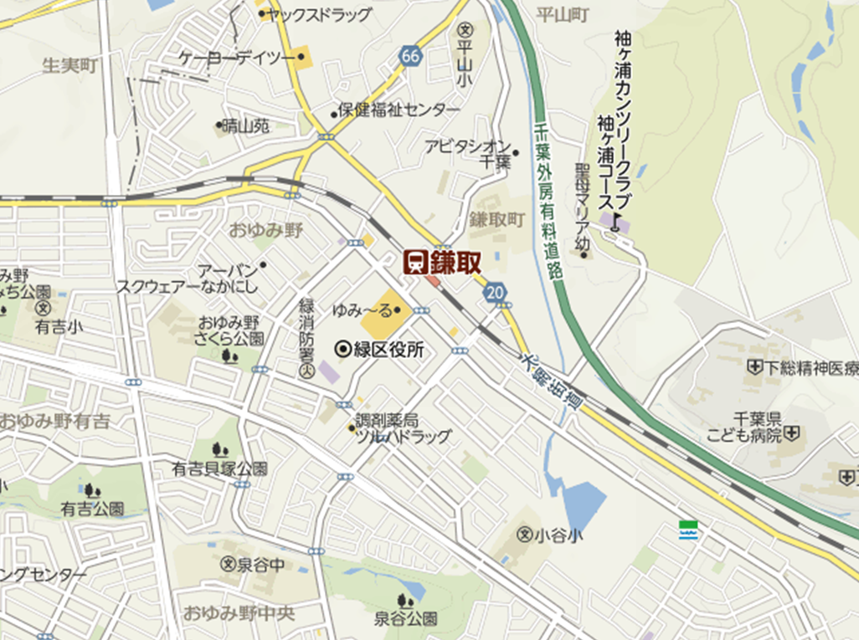 広域.png

400 m

 | 詳細図

 |  | 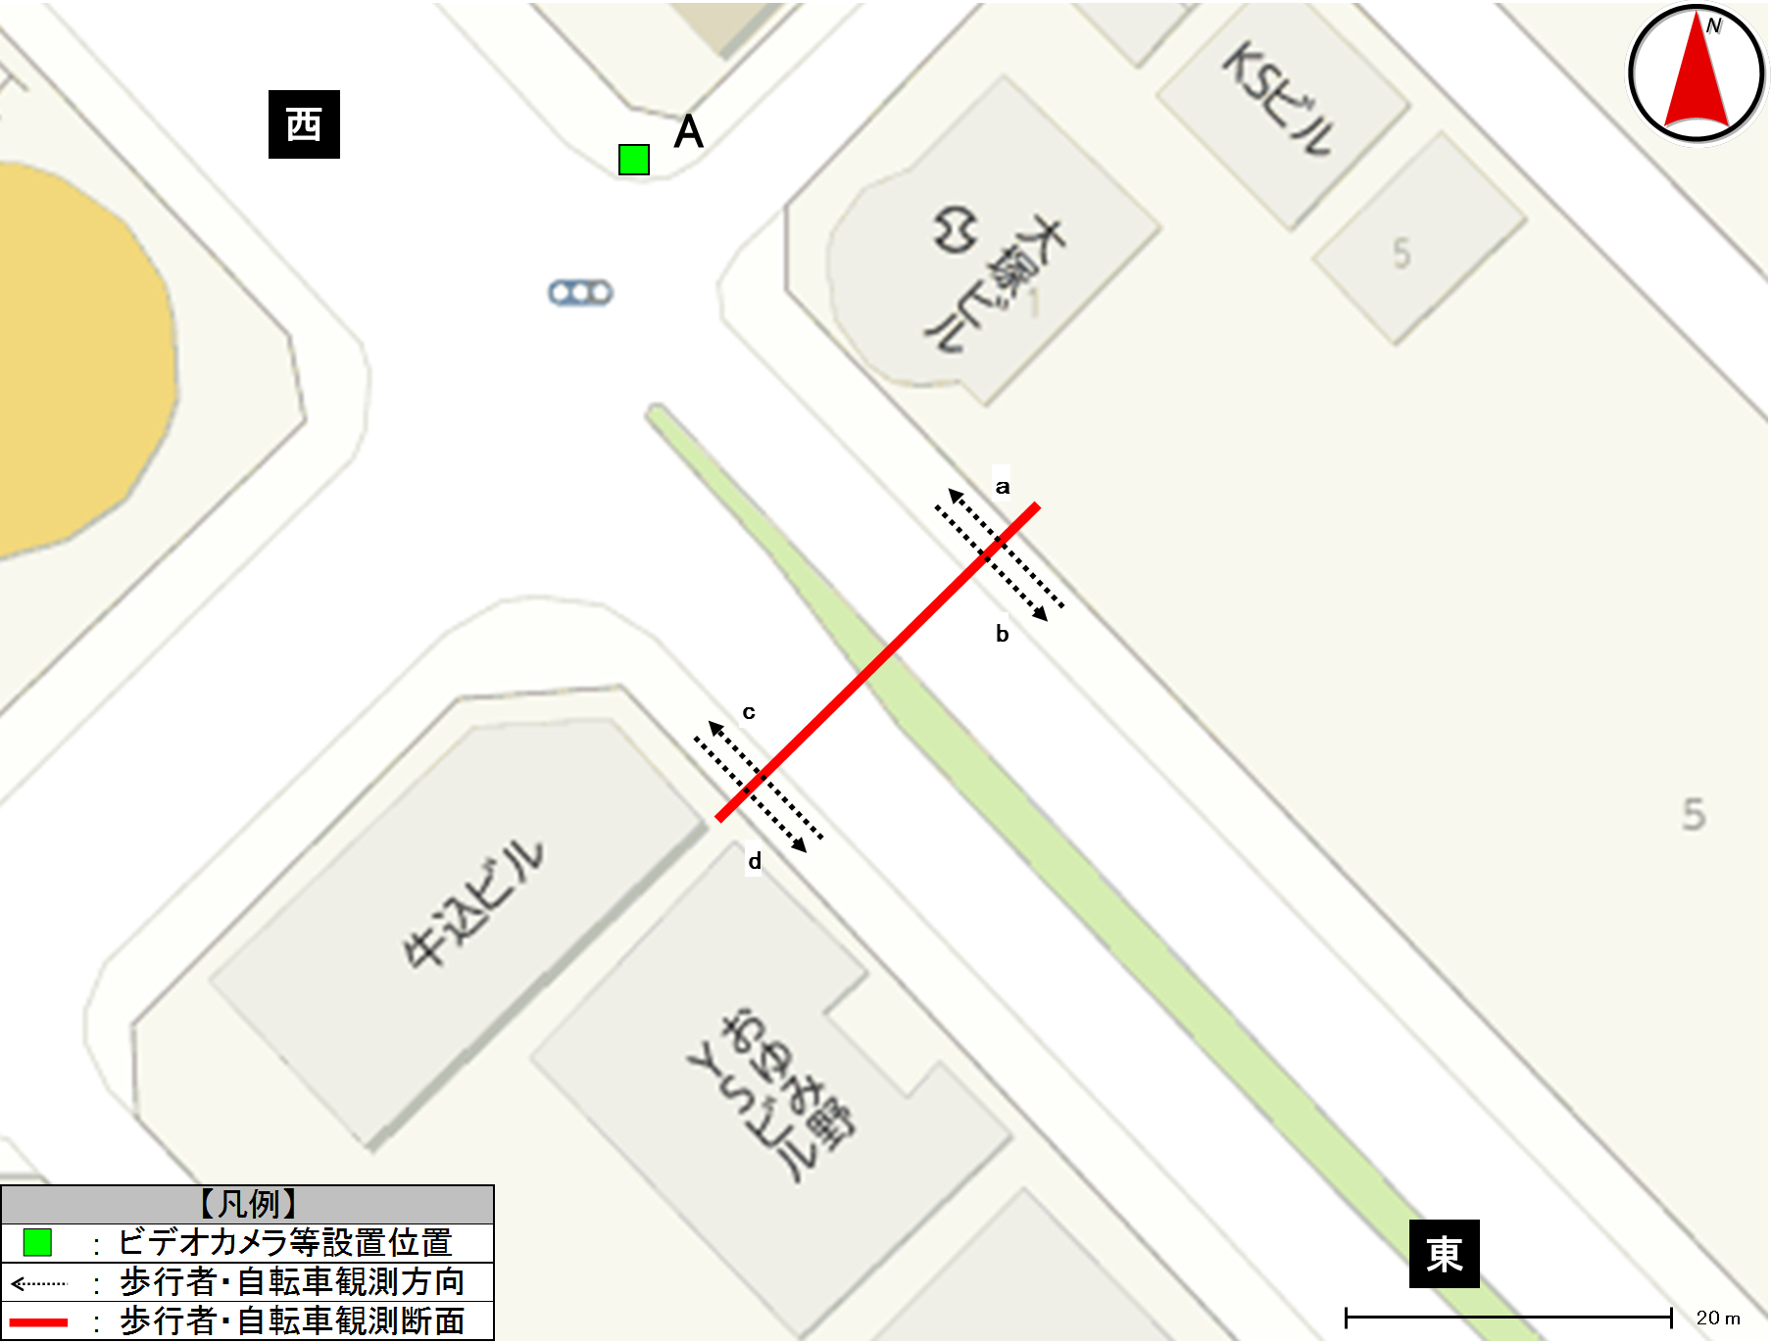 詳細.png

歩行者類流動図
歩行者類流動図 |  | 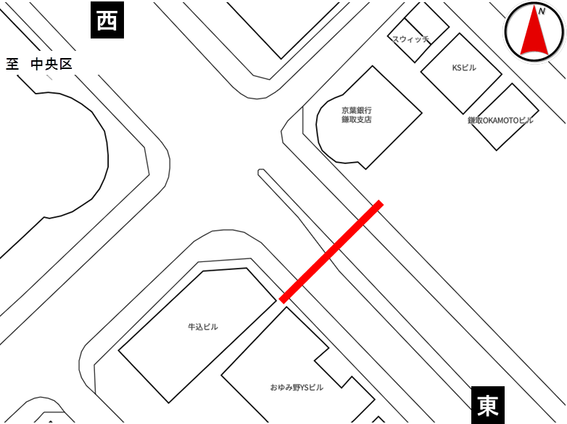

種別 | 平日
地点番号 | 17
調査地点 | （仮）おゆみ野3丁目6地先交差点付近（地点）
調査日 | 2020-11-27
調査時間 | 7:00～19:00
天候 | 雨後曇
※緑は歩行者及び歩道通行の自転車、赤は車道通行の自転車
《12時間計》

西

495
(歩421)
(自74)

計1,027
(歩892)
(自135)
2

計41
532
(歩471)
(自61)
414
(歩320)
(自94)
30
※歩：歩行者
※自：自転車
計30
39
計826
(歩668)
(自158)
0
412
(歩348)
(自64)
東

※緑は歩行者及び歩道通行の自転車、赤は車道通行の自転車
《ピーク時；7:00～8:00》

西

132
(歩108)
(自24)

計154
(歩118)
(自36)
1

計8
22
(歩10)
(自12)
67
(歩35)
(自32)
10
※歩：歩行者
※自：自転車
計10
7
計75
(歩41)
(自34)
0
8
(歩6)
(自2)
東

歩行者類交通集計表
交通量調査結果集計表＜歩行者類＞（10分間値）
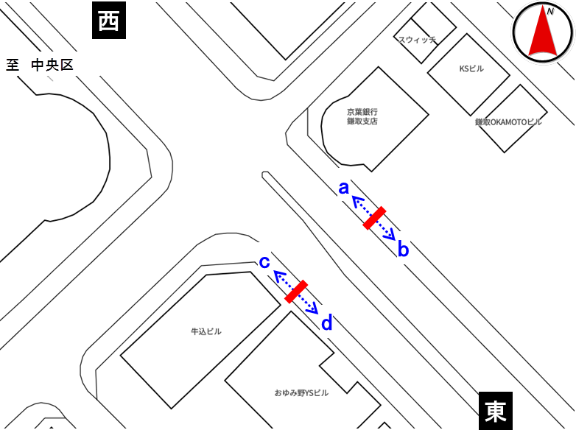
平日

地点番号： |  | 17

調査地点： |  | （仮）おゆみ野3丁目6地先 交差点付近（地点）

調査年月日： |  | 令和元年11月27日（水）

天候： |  | 雨後曇

※表中のベージュ部分は合計が最大の箇所を示す

 | 方向 | a方向 |  |  |  | b方向 |  |  |  | 断面計（a+b）
 | 分類 | 歩行者 | 自転車 (歩道） | 自転車 (車道） | 合計 | 歩行者 | 自転車 (歩道） | 自転車 (車道） | 合計 | 歩行者 | 自転車 (歩道） | 自転車 (車道） | 合計
時間
7:00～7:10 |  | 15 | 2 | 0 | 17 | 0 | 0 | 0 | 0 | 15 | 2 | 0 | 17
7:10～7:20 |  | 22 | 4 | 0 | 26 | 2 | 4 | 1 | 7 | 24 | 8 | 1 | 33
7:20～7:30 |  | 17 | 5 | 0 | 22 | 4 | 2 | 1 | 7 | 21 | 7 | 1 | 29
7:30～7:40 |  | 20 | 1 | 0 | 21 | 1 | 2 | 2 | 5 | 21 | 3 | 2 | 26
7:40～7:50 |  | 14 | 8 | 1 | 23 | 2 | 2 | 1 | 5 | 16 | 10 | 2 | 28
7:50～8:00 |  | 20 | 4 | 0 | 24 | 1 | 2 | 2 | 5 | 21 | 6 | 2 | 29
7:00～8:00 |  | 108 | 24 | 1 | 133 | 10 | 12 | 7 | 29 | 118 | 36 | 8 | 162
8:00～8:10 |  | 21 | 4 | 0 | 25 | 4 | 1 | 1 | 6 | 25 | 5 | 1 | 31
8:10～8:20 |  | 5 | 0 | 0 | 5 | 6 | 0 | 0 | 6 | 11 | 0 | 0 | 11
8:20～8:30 |  | 10 | 2 | 0 | 12 | 2 | 1 | 0 | 3 | 12 | 3 | 0 | 15
8:30～8:40 |  | 8 | 0 | 0 | 8 | 3 | 1 | 1 | 5 | 11 | 1 | 1 | 13
8:40～8:50 |  | 6 | 0 | 0 | 6 | 6 | 1 | 2 | 9 | 12 | 1 | 2 | 15
8:50～9:00 |  | 5 | 0 | 0 | 5 | 3 | 0 | 0 | 3 | 8 | 0 | 0 | 8
8:00～9:00 |  | 55 | 6 | 0 | 61 | 24 | 4 | 4 | 32 | 79 | 10 | 4 | 93
9:00～10:00 |  | 41 | 1 | 0 | 42 | 44 | 2 | 1 | 47 | 85 | 3 | 1 | 89
10:00～11:00 |  | 27 | 7 | 0 | 34 | 44 | 3 | 1 | 48 | 71 | 10 | 1 | 82
11:00～12:00 |  | 25 | 1 | 0 | 26 | 37 | 2 | 0 | 39 | 62 | 3 | 0 | 65
12:00～13:00 |  | 29 | 1 | 0 | 30 | 39 | 2 | 1 | 42 | 68 | 3 | 1 | 72
13:00～14:00 |  | 32 | 4 | 0 | 36 | 42 | 0 | 0 | 42 | 74 | 4 | 0 | 78
14:00～15:00 |  | 20 | 3 | 0 | 23 | 31 | 2 | 3 | 36 | 51 | 5 | 3 | 59
15:00～16:00 |  | 19 | 4 | 0 | 23 | 39 | 5 | 3 | 47 | 58 | 9 | 3 | 70
16:00～17:00 |  | 21 | 10 | 0 | 31 | 47 | 4 | 3 | 54 | 68 | 14 | 3 | 85
17:00～17:10 |  | 8 | 2 | 0 | 10 | 5 | 0 | 0 | 5 | 13 | 2 | 0 | 15
17:10～17:20 |  | 3 | 1 | 0 | 4 | 7 | 1 | 0 | 8 | 10 | 2 | 0 | 12
17:20～17:30 |  | 2 | 2 | 1 | 5 | 6 | 3 | 1 | 10 | 8 | 5 | 2 | 15
17:30～17:40 |  | 1 | 0 | 0 | 1 | 11 | 0 | 3 | 14 | 12 | 0 | 3 | 15
17:40～17:50 |  | 6 | 1 | 0 | 7 | 8 | 1 | 0 | 9 | 14 | 2 | 0 | 16
17:50～18:00 |  | 3 | 0 | 0 | 3 | 10 | 4 | 2 | 16 | 13 | 4 | 2 | 19
17:00～18:00 |  | 23 | 6 | 1 | 30 | 47 | 9 | 6 | 62 | 70 | 15 | 7 | 92
18:00～18:10 |  | 5 | 1 | 0 | 6 | 13 | 3 | 3 | 19 | 18 | 4 | 3 | 25
18:10～18:20 |  | 4 | 1 | 0 | 5 | 7 | 3 | 0 | 10 | 11 | 4 | 0 | 15
18:20～18:30 |  | 2 | 2 | 0 | 4 | 13 | 3 | 1 | 17 | 15 | 5 | 1 | 21
18:30～18:40 |  | 3 | 2 | 0 | 5 | 10 | 1 | 3 | 14 | 13 | 3 | 3 | 19
18:40～18:50 |  | 4 | 1 | 0 | 5 | 9 | 2 | 0 | 11 | 13 | 3 | 0 | 16
18:50～19:00 |  | 3 | 0 | 0 | 3 | 15 | 4 | 3 | 22 | 18 | 4 | 3 | 25
18:00～19:00 |  | 21 | 7 | 0 | 28 | 67 | 16 | 10 | 93 | 88 | 23 | 10 | 121
朝ピーク計（7-9) |  | 163 | 30 | 1 | 194 | 34 | 16 | 11 | 61 | 197 | 46 | 12 | 255
夕ピーク計(17-19) |  | 44 | 13 | 1 | 58 | 114 | 25 | 16 | 155 | 158 | 38 | 17 | 213

12時間計(7-19) |  | 421 | 74 | 2 | 497 | 471 | 61 | 39 | 571 | 892 | 135 | 41 | 1,068
 | 方向 | ｃ方向 |  |  |  | d方向 |  |  |  | 断面計（c+d） |  |  |  | 地点計
 | 分類 | 歩行者 | 自転車 (歩道） | 自転車 (車道） | 合計 | 歩行者 | 自転車 (歩道） | 自転車 (車道） | 合計 | 歩行者 | 自転車 (歩道） | 自転車 (車道） | 合計 | 歩行者 | 自転車 (歩道） | 自転車 (車道） | 合計
時間
7:00～7:10 |  | 2 | 3 | 1 | 6 | 1 | 1 | 0 | 2 | 3 | 4 | 1 | 8 | 18 | 6 | 1 | 25
7:10～7:20 |  | 9 | 4 | 2 | 15 | 0 | 0 | 0 | 0 | 9 | 4 | 2 | 15 | 33 | 12 | 3 | 48
7:20～7:30 |  | 5 | 1 | 0 | 6 | 0 | 1 | 0 | 1 | 5 | 2 | 0 | 7 | 26 | 9 | 1 | 36
7:30～7:40 |  | 10 | 15 | 0 | 25 | 0 | 0 | 0 | 0 | 10 | 15 | 0 | 25 | 31 | 18 | 2 | 51
7:40～7:50 |  | 5 | 7 | 3 | 15 | 1 | 0 | 0 | 1 | 6 | 7 | 3 | 16 | 22 | 17 | 5 | 44
7:50～8:00 |  | 4 | 2 | 4 | 10 | 4 | 0 | 0 | 4 | 8 | 2 | 4 | 14 | 29 | 8 | 6 | 43
7:00～8:00 |  | 35 | 32 | 10 | 77 | 6 | 2 | 0 | 8 | 41 | 34 | 10 | 85 | 159 | 70 | 18 | 247
8:00～8:10 |  | 6 | 3 | 6 | 15 | 2 | 0 | 0 | 2 | 8 | 3 | 6 | 17 | 33 | 8 | 7 | 48
8:10～8:20 |  | 6 | 1 | 1 | 8 | 4 | 0 | 0 | 4 | 10 | 1 | 1 | 12 | 21 | 1 | 1 | 23
8:20～8:30 |  | 3 | 0 | 2 | 5 | 1 | 0 | 0 | 1 | 4 | 0 | 2 | 6 | 16 | 3 | 2 | 21
8:30～8:40 |  | 3 | 0 | 0 | 3 | 4 | 0 | 0 | 4 | 7 | 0 | 0 | 7 | 18 | 1 | 1 | 20
8:40～8:50 |  | 5 | 2 | 0 | 7 | 1 | 0 | 0 | 1 | 6 | 2 | 0 | 8 | 18 | 3 | 2 | 23
8:50～9:00 |  | 2 | 2 | 1 | 5 | 5 | 0 | 0 | 5 | 7 | 2 | 1 | 10 | 15 | 2 | 1 | 18
8:00～9:00 |  | 25 | 8 | 10 | 43 | 17 | 0 | 0 | 17 | 42 | 8 | 10 | 60 | 121 | 18 | 14 | 153
9:00～10:00 |  | 24 | 5 | 0 | 29 | 18 | 4 | 0 | 22 | 42 | 9 | 0 | 51 | 127 | 12 | 1 | 140
10:00～11:00 |  | 18 | 9 | 2 | 29 | 15 | 4 | 0 | 19 | 33 | 13 | 2 | 48 | 104 | 23 | 3 | 130
11:00～12:00 |  | 24 | 1 | 0 | 25 | 24 | 2 | 0 | 26 | 48 | 3 | 0 | 51 | 110 | 6 | 0 | 116
12:00～13:00 |  | 33 | 4 | 0 | 37 | 18 | 6 | 0 | 24 | 51 | 10 | 0 | 61 | 119 | 13 | 1 | 133
13:00～14:00 |  | 20 | 5 | 1 | 26 | 21 | 2 | 0 | 23 | 41 | 7 | 1 | 49 | 115 | 11 | 1 | 127
14:00～15:00 |  | 29 | 3 | 0 | 32 | 39 | 8 | 0 | 47 | 68 | 11 | 0 | 79 | 119 | 16 | 3 | 138
15:00～16:00 |  | 31 | 6 | 2 | 39 | 39 | 5 | 0 | 44 | 70 | 11 | 2 | 83 | 128 | 20 | 5 | 153
16:00～17:00 |  | 25 | 8 | 1 | 34 | 56 | 8 | 0 | 64 | 81 | 16 | 1 | 98 | 149 | 30 | 4 | 183
17:00～17:10 |  | 6 | 1 | 0 | 7 | 8 | 1 | 0 | 9 | 14 | 2 | 0 | 16 | 27 | 4 | 0 | 31
17:10～17:20 |  | 2 | 1 | 0 | 3 | 3 | 0 | 0 | 3 | 5 | 1 | 0 | 6 | 15 | 3 | 0 | 18
17:20～17:30 |  | 8 | 2 | 0 | 10 | 9 | 1 | 0 | 10 | 17 | 3 | 0 | 20 | 25 | 8 | 2 | 35
17:30～17:40 |  | 7 | 0 | 0 | 7 | 14 | 4 | 0 | 18 | 21 | 4 | 0 | 25 | 33 | 4 | 3 | 40
17:40～17:50 |  | 7 | 2 | 1 | 10 | 5 | 2 | 0 | 7 | 12 | 4 | 1 | 17 | 26 | 6 | 1 | 33
17:50～18:00 |  | 3 | 2 | 0 | 5 | 2 | 3 | 0 | 5 | 5 | 5 | 0 | 10 | 18 | 9 | 2 | 29
17:00～18:00 |  | 33 | 8 | 1 | 42 | 41 | 11 | 0 | 52 | 74 | 19 | 1 | 94 | 144 | 34 | 8 | 186
18:00～18:10 |  | 5 | 1 | 0 | 6 | 3 | 1 | 0 | 4 | 8 | 2 | 0 | 10 | 26 | 6 | 3 | 35
18:10～18:20 |  | 6 | 1 | 1 | 8 | 5 | 5 | 0 | 10 | 11 | 6 | 1 | 18 | 22 | 10 | 1 | 33
18:20～18:30 |  | 5 | 1 | 0 | 6 | 13 | 1 | 0 | 14 | 18 | 2 | 0 | 20 | 33 | 7 | 1 | 41
18:30～18:40 |  | 3 | 0 | 0 | 3 | 6 | 2 | 0 | 8 | 9 | 2 | 0 | 11 | 22 | 5 | 3 | 30
18:40～18:50 |  | 4 | 2 | 1 | 7 | 10 | 1 | 0 | 11 | 14 | 3 | 1 | 18 | 27 | 6 | 1 | 34
18:50～19:00 |  | 0 | 0 | 1 | 1 | 17 | 2 | 0 | 19 | 17 | 2 | 1 | 20 | 35 | 6 | 4 | 45
18:00～19:00 |  | 23 | 5 | 3 | 31 | 54 | 12 | 0 | 66 | 77 | 17 | 3 | 97 | 165 | 40 | 13 | 218

朝ピーク計（7-9) |  | 60 | 40 | 20 | 120 | 23 | 2 | 0 | 25 | 83 | 42 | 20 | 145 | 280 | 88 | 32 | 400
夕ピーク計(17-19) |  | 56 | 13 | 4 | 73 | 95 | 23 | 0 | 118 | 151 | 36 | 4 | 191 | 309 | 74 | 21 | 404
12時間計(7-19) |  | 320 | 94 | 30 | 444 | 348 | 64 | 0 | 412 | 668 | 158 | 30 | 856 | 1,560 | 293 | 71 | 1,924

歩行者類交通量時間変動図
交通量調査結果集計表＜歩行者類＞（1時間値）

平日

地点番号： |  | 17

調査地点： |  | （仮）おゆみ野3丁目6地先 交差点付近（地点）

調査年月日： |  | 令和元年11月27日（水）

天候： |  | 雨後曇

※表中のベージュ部分は合計が最大の箇所を示す

a方向
 | 歩行者 | 自転車(歩道） | 自転車(車道）
7 | 108 | 24 | 1
8 | 55 | 6 | 0
9 | 41 | 1 | 0
10 | 27 | 7 | 0
11 | 25 | 1 | 0
12 | 29 | 1 | 0
13 | 32 | 4 | 0
14 | 20 | 3 | 0
15 | 19 | 4 | 0
16 | 21 | 10 | 0
17 | 23 | 6 | 1
18 | 21 | 7 | 0
 | 方向 | a方向
 | 分類 | 歩行者 | 自転車 (歩道） | 自転車 (車道） | 合計
時間 |  |  |  |  |  |  | 歩行者 | 自転車(歩道） | 自転車(車道）
7:00～8:00 |  | 108 | 24 | 1 | 133 | 7 | 108 | 24 | 1 | 7:00～8:00
8:00～9:00 |  | 55 | 6 | 0 | 61 | 8 | 55 | 6 | 0 | 8:00～9:00
9:00～10:00 |  | 41 | 1 | 0 | 42 | 9 | 41 | 1 | 0 | 9:00～10:00
10:00～11:00 |  | 27 | 7 | 0 | 34 | 10 | 27 | 7 | 0 | 10:00～11:00
11:00～12:00 |  | 25 | 1 | 0 | 26 | 11 | 25 | 1 | 0 | 11:00～12:00
12:00～13:00 |  | 29 | 1 | 0 | 30 | 12 | 29 | 1 | 0 | 12:00～13:00
13:00～14:00 |  | 32 | 4 | 0 | 36 | 13 | 32 | 4 | 0 | 13:00～14:00
14:00～15:00 |  | 20 | 3 | 0 | 23 | 14 | 20 | 3 | 0 | 14:00～15:00
15:00～16:00 |  | 19 | 4 | 0 | 23 | 15 | 19 | 4 | 0 | 15:00～16:00
16:00～17:00 |  | 21 | 10 | 0 | 31 | 16 | 21 | 10 | 0 | 16:00～17:00
17:00～18:00 |  | 23 | 6 | 1 | 30 | 17 | 23 | 6 | 1 | 17:00～18:00
18:00～19:00 |  | 21 | 7 | 0 | 28 | 18 | 21 | 7 | 0 | 18:00～19:00
朝ピーク計（7-9) |  | 163 | 30 | 1 | 194
夕ピーク計(17-19) |  | 44 | 13 | 1 | 58
12時間計(7-19) |  | 421 | 74 | 2 | 497
b方向
 | 歩行者 | 自転車(歩道） | 自転車(車道）
7 | 10 | 12 | 7
8 | 24 | 4 | 4
9 | 44 | 2 | 1
10 | 44 | 3 | 1
11 | 37 | 2 | 0
12 | 39 | 2 | 1
13 | 42 | 0 | 0
14 | 31 | 2 | 3
15 | 39 | 5 | 3
16 | 47 | 4 | 3
17 | 47 | 9 | 6
18 | 67 | 16 | 10
 | 方向 | b方向
 | 分類 | 歩行者 | 自転車 (歩道） | 自転車 (車道） | 合計
時間 |  |  |  |  |  |  | 歩行者 | 自転車(歩道） | 自転車(車道）
7:00～8:00 |  | 10 | 12 | 7 | 29 | 7 | 10 | 12 | 7 | 7:00～8:00
8:00～9:00 |  | 24 | 4 | 4 | 32 | 8 | 24 | 4 | 4 | 8:00～9:00
9:00～10:00 |  | 44 | 2 | 1 | 47 | 9 | 44 | 2 | 1 | 9:00～10:00
10:00～11:00 |  | 44 | 3 | 1 | 48 | 10 | 44 | 3 | 1 | 10:00～11:00
11:00～12:00 |  | 37 | 2 | 0 | 39 | 11 | 37 | 2 | 0 | 11:00～12:00
12:00～13:00 |  | 39 | 2 | 1 | 42 | 12 | 39 | 2 | 1 | 12:00～13:00
13:00～14:00 |  | 42 | 0 | 0 | 42 | 13 | 42 | 0 | 0 | 13:00～14:00
14:00～15:00 |  | 31 | 2 | 3 | 36 | 14 | 31 | 2 | 3 | 14:00～15:00
15:00～16:00 |  | 39 | 5 | 3 | 47 | 15 | 39 | 5 | 3 | 15:00～16:00
16:00～17:00 |  | 47 | 4 | 3 | 54 | 16 | 47 | 4 | 3 | 16:00～17:00
17:00～18:00 |  | 47 | 9 | 6 | 62 | 17 | 47 | 9 | 6 | 17:00～18:00
18:00～19:00 |  | 67 | 16 | 10 | 93 | 18 | 67 | 16 | 10 | 18:00～19:00
朝ピーク計（7-9) |  | 34 | 16 | 11 | 61
夕ピーク計(17-19) |  | 114 | 25 | 16 | 155
12時間計(7-19) |  | 471 | 61 | 39 | 571
断面計（a+b）
 | 歩行者 | 自転車(歩道） | 自転車(車道）
7 | 118 | 36 | 8
8 | 79 | 10 | 4
9 | 85 | 3 | 1
10 | 71 | 10 | 1
11 | 62 | 3 | 0
12 | 68 | 3 | 1
13 | 74 | 4 | 0
14 | 51 | 5 | 3
15 | 58 | 9 | 3
16 | 68 | 14 | 3
17 | 70 | 15 | 7
18 | 88 | 23 | 10
 | 方向 | 断面計（a+b）
 | 分類 | 歩行者 | 自転車 (歩道） | 自転車 (車道） | 合計
時間 |  |  |  |  |  |  | 歩行者 | 自転車(歩道） | 自転車(車道）
7:00～8:00 |  | 118 | 36 | 8 | 162 | 7 | 118 | 36 | 8 | 7:00～8:00
8:00～9:00 |  | 79 | 10 | 4 | 93 | 8 | 79 | 10 | 4 | 8:00～9:00
9:00～10:00 |  | 85 | 3 | 1 | 89 | 9 | 85 | 3 | 1 | 9:00～10:00
10:00～11:00 |  | 71 | 10 | 1 | 82 | 10 | 71 | 10 | 1 | 10:00～11:00
11:00～12:00 |  | 62 | 3 | 0 | 65 | 11 | 62 | 3 | 0 | 11:00～12:00
12:00～13:00 |  | 68 | 3 | 1 | 72 | 12 | 68 | 3 | 1 | 12:00～13:00
13:00～14:00 |  | 74 | 4 | 0 | 78 | 13 | 74 | 4 | 0 | 13:00～14:00
14:00～15:00 |  | 51 | 5 | 3 | 59 | 14 | 51 | 5 | 3 | 14:00～15:00
15:00～16:00 |  | 58 | 9 | 3 | 70 | 15 | 58 | 9 | 3 | 15:00～16:00
16:00～17:00 |  | 68 | 14 | 3 | 85 | 16 | 68 | 14 | 3 | 16:00～17:00
17:00～18:00 |  | 70 | 15 | 7 | 92 | 17 | 70 | 15 | 7 | 17:00～18:00
18:00～19:00 |  | 88 | 23 | 10 | 121 | 18 | 88 | 23 | 10 | 18:00～19:00
朝ピーク計（7-9) |  | 197 | 46 | 12 | 255
夕ピーク計(17-19) |  | 158 | 38 | 17 | 213
12時間計(7-19) |  | 892 | 135 | 41 | 1,068
ｃ方向
 | 歩行者 | 自転車(歩道） | 自転車(車道）
7 | 35 | 32 | 10
8 | 25 | 8 | 10
9 | 24 | 5 | 0
10 | 18 | 9 | 2
11 | 24 | 1 | 0
12 | 33 | 4 | 0
13 | 20 | 5 | 1
14 | 29 | 3 | 0
15 | 31 | 6 | 2
16 | 25 | 8 | 1
17 | 33 | 8 | 1
18 | 23 | 5 | 3
 | 方向 | ｃ方向
 | 分類 | 歩行者 | 自転車 (歩道） | 自転車 (車道） | 合計
時間 |  |  |  |  |  |  | 歩行者 | 自転車(歩道） | 自転車(車道）
7:00～8:00 |  | 35 | 32 | 10 | 77 | 7 | 35 | 32 | 10 | 7:00～8:00
8:00～9:00 |  | 25 | 8 | 10 | 43 | 8 | 25 | 8 | 10 | 8:00～9:00
9:00～10:00 |  | 24 | 5 | 0 | 29 | 9 | 24 | 5 | 0 | 9:00～10:00
10:00～11:00 |  | 18 | 9 | 2 | 29 | 10 | 18 | 9 | 2 | 10:00～11:00
11:00～12:00 |  | 24 | 1 | 0 | 25 | 11 | 24 | 1 | 0 | 11:00～12:00
12:00～13:00 |  | 33 | 4 | 0 | 37 | 12 | 33 | 4 | 0 | 12:00～13:00
13:00～14:00 |  | 20 | 5 | 1 | 26 | 13 | 20 | 5 | 1 | 13:00～14:00
14:00～15:00 |  | 29 | 3 | 0 | 32 | 14 | 29 | 3 | 0 | 14:00～15:00
15:00～16:00 |  | 31 | 6 | 2 | 39 | 15 | 31 | 6 | 2 | 15:00～16:00
16:00～17:00 |  | 25 | 8 | 1 | 34 | 16 | 25 | 8 | 1 | 16:00～17:00
17:00～18:00 |  | 33 | 8 | 1 | 42 | 17 | 33 | 8 | 1 | 17:00～18:00
18:00～19:00 |  | 23 | 5 | 3 | 31 | 18 | 23 | 5 | 3 | 18:00～19:00
朝ピーク計（7-9) |  | 60 | 40 | 20 | 120
夕ピーク計(17-19) |  | 56 | 13 | 4 | 73
12時間計(7-19) |  | 320 | 94 | 30 | 444
d方向
 | 歩行者 | 自転車(歩道） | 自転車(車道）
7 | 6 | 2 | 0
8 | 17 | 0 | 0
9 | 18 | 4 | 0
10 | 15 | 4 | 0
11 | 24 | 2 | 0
12 | 18 | 6 | 0
13 | 21 | 2 | 0
14 | 39 | 8 | 0
15 | 39 | 5 | 0
16 | 56 | 8 | 0
17 | 41 | 11 | 0
18 | 54 | 12 | 0
 | 方向 | d方向
 | 分類 | 歩行者 | 自転車 (歩道） | 自転車 (車道） | 合計
時間 |  |  |  |  |  |  | 歩行者 | 自転車(歩道） | 自転車(車道）
7:00～8:00 |  | 6 | 2 | 0 | 8 | 7 | 6 | 2 | 0 | 7:00～8:00
8:00～9:00 |  | 17 | 0 | 0 | 17 | 8 | 17 | 0 | 0 | 8:00～9:00
9:00～10:00 |  | 18 | 4 | 0 | 22 | 9 | 18 | 4 | 0 | 9:00～10:00
10:00～11:00 |  | 15 | 4 | 0 | 19 | 10 | 15 | 4 | 0 | 10:00～11:00
11:00～12:00 |  | 24 | 2 | 0 | 26 | 11 | 24 | 2 | 0 | 11:00～12:00
12:00～13:00 |  | 18 | 6 | 0 | 24 | 12 | 18 | 6 | 0 | 12:00～13:00
13:00～14:00 |  | 21 | 2 | 0 | 23 | 13 | 21 | 2 | 0 | 13:00～14:00
14:00～15:00 |  | 39 | 8 | 0 | 47 | 14 | 39 | 8 | 0 | 14:00～15:00
15:00～16:00 |  | 39 | 5 | 0 | 44 | 15 | 39 | 5 | 0 | 15:00～16:00
16:00～17:00 |  | 56 | 8 | 0 | 64 | 16 | 56 | 8 | 0 | 16:00～17:00
17:00～18:00 |  | 41 | 11 | 0 | 52 | 17 | 41 | 11 | 0 | 17:00～18:00
18:00～19:00 |  | 54 | 12 | 0 | 66 | 18 | 54 | 12 | 0 | 18:00～19:00
朝ピーク計（7-9) |  | 23 | 2 | 0 | 25
夕ピーク計(17-19) |  | 95 | 23 | 0 | 118
12時間計(7-19) |  | 348 | 64 | 0 | 412
断面計（c+d）
 | 歩行者 | 自転車(歩道） | 自転車(車道）
7 | 41 | 34 | 10
8 | 42 | 8 | 10
9 | 42 | 9 | 0
10 | 33 | 13 | 2
11 | 48 | 3 | 0
12 | 51 | 10 | 0
13 | 41 | 7 | 1
14 | 68 | 11 | 0
15 | 70 | 11 | 2
16 | 81 | 16 | 1
17 | 74 | 19 | 1
18 | 77 | 17 | 3
 | 方向 | 断面計（c+d）
 | 分類 | 歩行者 | 自転車 (歩道） | 自転車 (車道） | 合計
時間 |  |  |  |  |  |  | 歩行者 | 自転車(歩道） | 自転車(車道）
7:00～8:00 |  | 41 | 34 | 10 | 85 | 7 | 41 | 34 | 10 | 7:00～8:00
8:00～9:00 |  | 42 | 8 | 10 | 60 | 8 | 42 | 8 | 10 | 8:00～9:00
9:00～10:00 |  | 42 | 9 | 0 | 51 | 9 | 42 | 9 | 0 | 9:00～10:00
10:00～11:00 |  | 33 | 13 | 2 | 48 | 10 | 33 | 13 | 2 | 10:00～11:00
11:00～12:00 |  | 48 | 3 | 0 | 51 | 11 | 48 | 3 | 0 | 11:00～12:00
12:00～13:00 |  | 51 | 10 | 0 | 61 | 12 | 51 | 10 | 0 | 12:00～13:00
13:00～14:00 |  | 41 | 7 | 1 | 49 | 13 | 41 | 7 | 1 | 13:00～14:00
14:00～15:00 |  | 68 | 11 | 0 | 79 | 14 | 68 | 11 | 0 | 14:00～15:00
15:00～16:00 |  | 70 | 11 | 2 | 83 | 15 | 70 | 11 | 2 | 15:00～16:00
16:00～17:00 |  | 81 | 16 | 1 | 98 | 16 | 81 | 16 | 1 | 16:00～17:00
17:00～18:00 |  | 74 | 19 | 1 | 94 | 17 | 74 | 19 | 1 | 17:00～18:00
18:00～19:00 |  | 77 | 17 | 3 | 97 | 18 | 77 | 17 | 3 | 18:00～19:00
朝ピーク計（7-9) |  | 83 | 42 | 20 | 145
夕ピーク計(17-19) |  | 151 | 36 | 4 | 191
12時間計(7-19) |  | 668 | 158 | 30 | 856
地点計
 | 歩行者 | 自転車(歩道） | 自転車(車道）
7 | 159 | 70 | 18
8 | 121 | 18 | 14
9 | 127 | 12 | 1
10 | 104 | 23 | 3
11 | 110 | 6 | 0
12 | 119 | 13 | 1
13 | 115 | 11 | 1
14 | 119 | 16 | 3
15 | 128 | 20 | 5
16 | 149 | 30 | 4
17 | 144 | 34 | 8
18 | 165 | 40 | 13
 | 方向 | 地点計
 | 分類 | 歩行者 | 自転車 (歩道） | 自転車 (車道） | 合計
時間 |  |  |  |  |  |  | 歩行者 | 自転車(歩道） | 自転車(車道）
7:00～8:00 |  | 159 | 70 | 18 | 247 | 7 | 159 | 70 | 18 | 7:00～8:00
8:00～9:00 |  | 121 | 18 | 14 | 153 | 8 | 121 | 18 | 14 | 8:00～9:00
9:00～10:00 |  | 127 | 12 | 1 | 140 | 9 | 127 | 12 | 1 | 9:00～10:00
10:00～11:00 |  | 104 | 23 | 3 | 130 | 10 | 104 | 23 | 3 | 10:00～11:00
11:00～12:00 |  | 110 | 6 | 0 | 116 | 11 | 110 | 6 | 0 | 11:00～12:00
12:00～13:00 |  | 119 | 13 | 1 | 133 | 12 | 119 | 13 | 1 | 12:00～13:00
13:00～14:00 |  | 115 | 11 | 1 | 127 | 13 | 115 | 11 | 1 | 13:00～14:00
14:00～15:00 |  | 119 | 16 | 3 | 138 | 14 | 119 | 16 | 3 | 14:00～15:00
15:00～16:00 |  | 128 | 20 | 5 | 153 | 15 | 128 | 20 | 5 | 15:00～16:00
16:00～17:00 |  | 149 | 30 | 4 | 183 | 16 | 149 | 30 | 4 | 16:00～17:00
17:00～18:00 |  | 144 | 34 | 8 | 186 | 17 | 144 | 34 | 8 | 17:00～18:00
18:00～19:00 |  | 165 | 40 | 13 | 218 | 18 | 165 | 40 | 13 | 18:00～19:00
朝ピーク計（7-9) |  | 280 | 88 | 32 | 400
夕ピーク計(17-19) |  | 309 | 74 | 21 | 404
12時間計(7-19) |  | 1,560 | 293 | 71 | 1,924

